Лист 1
Прайс-лист
МИР ПРЯЖИ

В валюте: руб. (курс 1).
Цены указаны на 07.08.2020

№ | Номенклатура/ Характеристика номенклатуры | Описание | Изображение | Артикул | Цена | Ед. | Остаток | Ссылка на сайт
 | Бумага разлинованная квадратами 5х5 см, 3 листа | Бумага разлинованная квадратами 5х5 см, 3 листа | 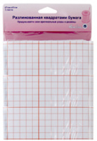 | 751 | 132.35 |  |  | Изображение
 | Бумага разлинованная квадратами 5х5 см, 3 листа |  |  |  | 132.35 | шт | 5 | Изображение
 | Грибок для штопки "Hemline" 231 | Грибок для штопки "Hemline" 231 | 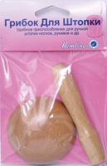 | 231 | 134.67 |  |  | Изображение
 | Грибок для штопки "Hemline" 231 |  |  |  | 134.67 | шт | 7 | Изображение
 | Держатель для линеек | Держатель для линеек - HEMLINE |  | 900 | 129.75 |  |  | Изображение
 | Держатель для линеек |  |  |  | 129.75 | шт | 1 | Изображение
 | Зажимы соединяющие 30 шт. "Hemline" 861 | Зажимы соединяющие 30 шт. "Hemline" 861 |  | 861 | 136.17 |  |  | Изображение
 | Зажимы соединяющие 30 шт. "Hemline" 861 |  |  |  | 136.17 | шт | 1 | Изображение
 | Калька "Hemline" 750 размер 76х102 см, 3 листа | Калька "Hemline" 750 размер 76х102 см, 3 листа | 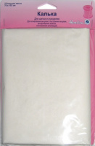 | 750 | 110.88 |  |  | Изображение
 | Калька "Hemline" 750 размер 76х102 см, 3 листа |  |  |  | 110.88 | шт | 10 | Изображение
 | Клипсы для квилтинга | Клипсы для квилтинга | 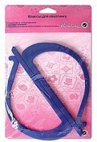 | 185 | 87.99 |  |  | Изображение
 | Клипсы для квилтинга |  |  |  | 87.99 | шт | 20 | Изображение
 | Копировальная бумага "Hemline" 753 5 листов, 28х23 см | Копировальная бумага "Hemline" 753 5 листов, 28х23 см |  | 753 | 171.83 |  |  | Изображение
 | Копировальная бумага "Hemline" 753 5 листов, 28х23 см |  |  |  | 171.83 | шт | 8 | Изображение
 | Магнит "Hemline" 272 подковообразный | Магнит "Hemline" 272 подковообразный |  | 272 | 84.93 |  |  | Изображение
 | Магнит "Hemline" 272 подковообразный |  |  |  | 84.93 | шт | 13 | Изображение
 | Набор устройств для создания припусков, размер: 3мм, 5мм, 7мм, 10мм. | Набор устройств для создания припусков, размер: 3мм, 5мм, 7мм, 10мм. | 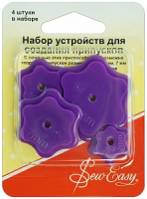 | ER190 | 103.03 |  |  | Изображение
 | Набор устройств для создания припусков, размер: 3мм, 5мм, 7мм, 10мм. |  |  |  | 103.03 | шт | 2 | Изображение
 | Приводной ремень "Hemline" 150 | Приводной ремень "Hemline" 150 |  | 150 | 54.18 |  |  | Изображение
 | Приводной ремень "Hemline" 150 |  |  |  | 54.18 | шт | 16 | Изображение
 | Прихват для иглы, 2 шт. | Прихват для иглы, 2 шт. | 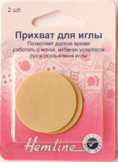 | 220 | 46.81 |  |  | Изображение
 | Прихват для иглы, 2 шт. |  |  |  | 46.81 | шт | 6 | Изображение
 | Устройство "Hemline" 219 вспомогательное для продевания резинки | Устройство "Hemline" 219 вспомогательное для продевания резинки |  | 219 | 89.40 |  |  | Изображение
 | Устройство "Hemline" 219 вспомогательное для продевания резинки |  |  |  | 89.40 | шт | 6 | Изображение
 | Устройство "Hemline" 274 (линейка) для вывертывания остроугольных деталей | Устройство "Hemline" 274 (линейка) для вывертывания остроугольных деталей |  | 274 | 41.22 |  |  | Изображение
 | Устройство "Hemline" 274 (линейка) для вывертывания остроугольных деталей |  |  |  | 41.22 | шт | 5 | Изображение
 | Устройство "Hemline" M3005 для намотки нити на шпульку | Устройство "Hemline" M3005 для намотки нити на шпульку |  | M3005 | 52.71 |  |  | Изображение
 | Устройство "Hemline" M3005 для намотки нити на шпульку |  |  |  | 52.71 | шт | 7 | Изображение
 | Устройство для создания косой бейки, 9мм | Устройство для создания косой бейки, 9мм |  | ER518.9 | 131.25 |  |  | Изображение
 | Устройство для создания косой бейки, 9мм |  |  |  | 131.25 | шт | 2 | Изображение
 | Фиксаторы для ткани "Hemline" 862 , 18 шт. | Фиксаторы для ткани "Hemline" 862 , 18 шт. | 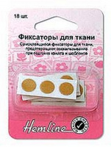 | 862 | 58.16 |  |  | Изображение
 | Фиксаторы для ткани "Hemline" 862 , 18 шт. |  |  |  | 58.16 | шт | 1 | Изображение
 | Шаблон для припусков "Hemline" 267 алюминий | Шаблон для припусков "Hemline" 267 алюминий |  | 267 | 91.30 |  |  | Изображение
 | Шаблон для припусков "Hemline" 267 алюминий |  |  |  | 91.30 | шт | 6 | Изображение
 | Шаблон измерительный , 14 вариантов | Шаблон измерительный , 14 вариантов |  | 260 | 42.46 |  |  | Изображение
 | Шаблон измерительный , 14 вариантов |  |  |  | 42.46 | шт | 5 | Изображение
 | Шаблон пластиковый расчерченный, 280*215мм,2 шт. | Шаблон пластиковый расчерченный, 280*215мм, 2шт. | 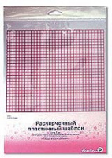 | 864 | 111.73 |  |  | Изображение
 | Шаблон пластиковый расчерченный, 280*215мм,2 шт. |  |  |  | 111.73 | шт | 4 | Изображение
 | Шаблоны для изготовления косой бейки 4шт. 30,48 см | Шаблоны для изготовления косой бейки 4шт. 30,48 см |  | 187 | 162.62 |  |  | Изображение
 | Шаблоны для изготовления косой бейки 4шт. 30,48 см |  |  |  | 162.62 | шт | 30 | Изображение
 | Шило портновское "Hemline" 269 с колпачком 6 мм | Шило портновское "Hemline" 269 с колпачком 6 мм |  | 269 | 63.64 |  |  | Изображение
 | Шило портновское "Hemline" 269 с колпачком 6 мм |  |  |  | 63.64 | шт | 1 | Изображение
 | Шпильки для лент и резинок, 2 шт. «Hemline» 249 | Шпильки для лент и резинок, 2 шт. «Hemline» 249 |  | 249 | 46.75 |  |  | Изображение
 | Шпильки для лент и резинок, 2 шт. «Hemline» 249 |  |  |  | 46.75 | шт | 6 | Изображение

